Лист1
 | Задние 9.9
1. | Google Chrome + Windows и Yandex Browser + Windows
2. | Google Chrome + Android и Safari + iOS

2024-04-03 | Раздел | Функция | Microsoft Edge Версия 129.0.2792.65 Windows 11 pro (1920*1080) | Примечание/Баги | Google Chrome Версия 129.0.6668.71 Windows 11 pro (1920*1080) | Примечание/Баги | Safari 17.3 на macOS Sonoma (1920*945) | Примечание/Баги | Safari на мобильном устройстве iOS 17.6.1 (2340×1080) | Примечание/Баги
 | Авторизация
 |  | Возможность зарегистрироватся | Ok |  | Ok |  | Ok |  | Ok
 |  | Возможность авторизоватся | Ok |  | Ok |  | Ok |  | Ok
 | Меню навигации по новостям
 |  | Меню открываеться | Ok |  | Ok |  | Ok |  | Ok
 |  | Все кнопки работают корректно | Ok | Кнопка "Мотор" и "Архив" единственные, которые открывают новую страницу, при этом "Мотор" это сайт не относящийся к тестируемому, а "Архив" это сайт тестируемого приложения. | Ok | Кнопка "Мотор" и "Архив" единственные, которые открывают новую страницу, при этом "Мотор" это сайт не относящийся к тестируемому, а "Архив" это сайт тестируемого приложения. | Ok |  | Ok
 | Лента добра
 |  | Включени/отключение работает корректно | Ok |  | Ok |  | Ok |  | Ok | Отображается зеленой точкой над кнопкой LENTA.RU
 | Вкладка "Игры"
 |  | Открывает вкладку с играми | Ok | Большая часть картинок не прогружаеться (или их нет) | Ok | Большая часть картинок не прогружаеться (или их нет) | Ok | Большая часть картинок не прогружаеться (или их нет) | Ok | Меньшая часть картинок не прогружается (или их нет)
5. | Провести тестирование по составленному чек-листу на одном сочетании десктопной ОС + браузер и на другом сочетании мобильная ОС + браузер | Microsoft Edge Версия 129.0.2792.65 Windows 11 pro (1920*1080) |  |  | Safari на мобильном устройстве iOS 17.6.1 (2340×1080)
 | 1. | Меню навигации по новостям |  | 1. Кнопка "Лента добра"
 |  | Кнопка "Мотор" | Кнопка "Архив" |  | Кнопка деактивирована по умолчанию
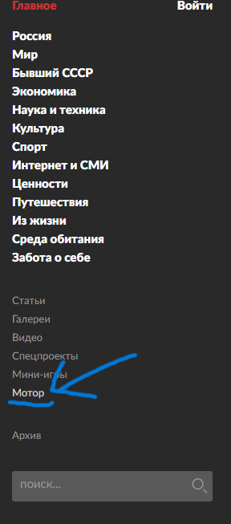
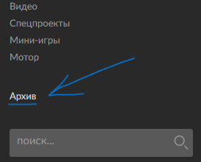
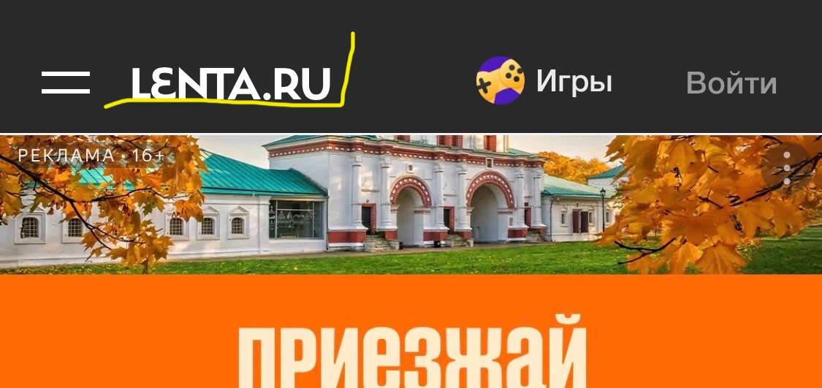

 |  |  |  |  | Включить "Ленту добра"
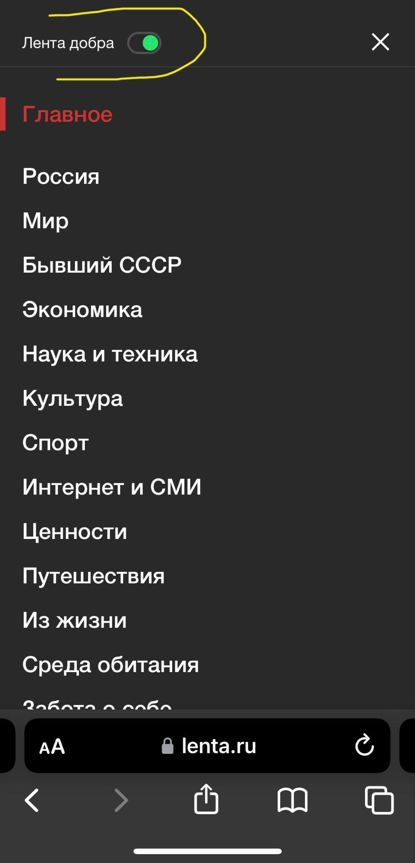

 |  |  | Открываеться новое окно


 |  | Открываеться новое окно не относящееся к тестируемому сайту
 | 2. | Вкладка "Игры"

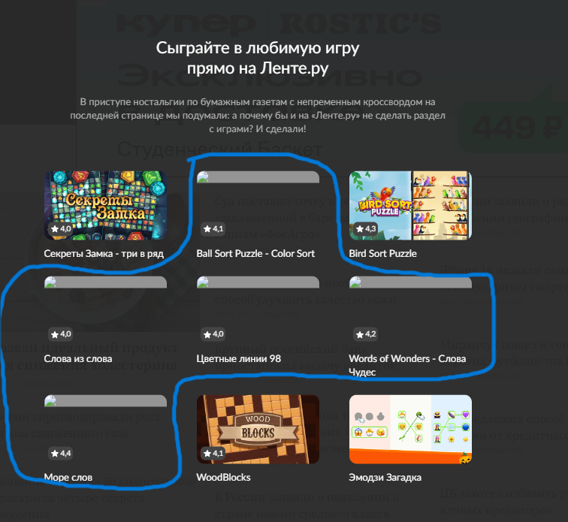

 |  |  |  |  | Появился маркер в виде зеленой точки
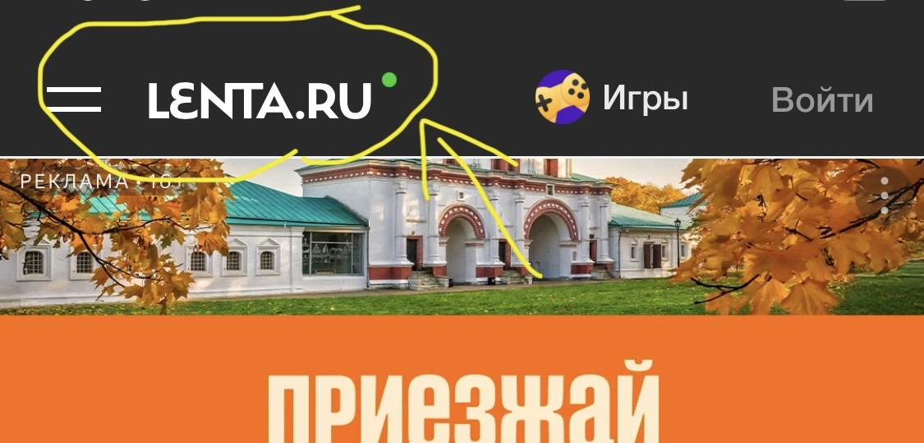

 |  |  |  | 2. Вкладка "Игры"
 |  |  |  |  | Меньшая часть картинок не прогружаеться (или их нет)
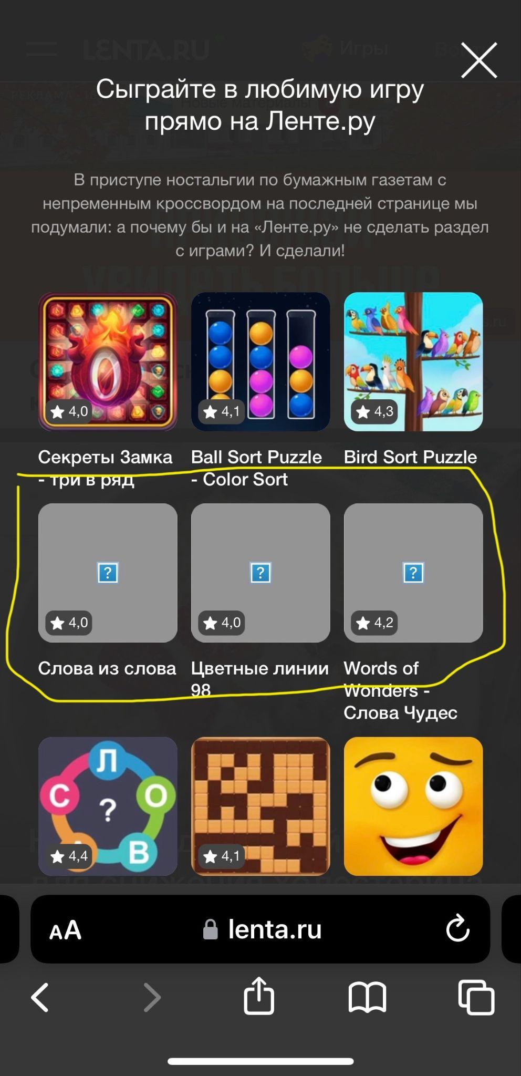

 |  | Большая часть картинок не прогружаеться (или их нет)

6. | Я использовал для кроссбраузерного и кроссплатформенного тестирования такие приложения как: BrowserStack, LambdaTest и личные ресурсы, такие как ПК и мобильный телефон.

